ฟอร์มปล่าว
โครงการสอบเทียบอาคารชลประทาน
สำนักบริหารจัดการน้ำและอุทกวิทยา กรมชลประทาน
ศูนย์อุทกวิทยาชลประทาน ภาคเหนือตอนบน

ข้อมูลทางกายภาพ
1. ข้อมูลระบบส่งน้ำที่ตั้งของอาคาร
- ข้อมูลทั่วไปของอาคาร |  | ปตร.ปากคลองส่งน้ำสายใหญ่ ฝั่งซ้าย
- โครงการ |  | โครงการส่งน้ำและบำรุงรักษา แม่ยม
- ตำแหน่งที่ตั้ง กม. |  | 0+000
อำเภอ |  | สอง |  |  | จังหวัด | แพร่
- พิกัด |  | N 18๐ 29' 07.2" |  | E 100๐ 09' 28.2"
- ลักษณะคลอง |  | คลองดิน |  | คลองดาดคอนกรีต

2. ข้อมูลอาคาร
- ชื่ออาคาร
 | จำนวนบาน |  |  |  | 2 | บาน
 | ขนาดบาน |  | กว้าง |  | 4.00 | เมตร
 |  |  | สูง |  | 2.50 | เมตร
- ระดับพื้น Inlet |  |  |  |  |  | เมตร ( )
- ระดับพื้น Outlet |  |  |  |  |  | เมตร ( )
- ระดับพื้นธรณีอาคาร |  |  |  |  | 178.300 | เมตร ( ร.ท.ก. )
- ปริมาณน้ำไหลผ่านสูงสุด |  |  |  |  |  | ลูกบาศก์เมตร/วินาที
- รัศมีความโค้งของบาน (สำหรับบานโค้ง) |  |  |  |  |  | เมตร

3. ข้อมูลการสอบเทียบอาคารชลประทาน ( ประเภทบาน )
ประตูระบายน้ำบานตรง (Sluice gate)
ประตูระบายน้ำบานโค้ง (Radial or Tainter gate)
การไหลแบบอิสระ (Free flow)
การไหลแบบจม (Submerged flow)

Free flow
Submerged flow

กายภาพปากคลองฝั่งขวา free flow
 | โครงการสอบเทียบอาคารชลประทาน
 | สำนักบริหารจัดการน้ำและอุทกวิทยา กรมชลประทาน
 | ศูนย์อุทกวิทยาชลประทาน ภาคเหนือตอนบน

1 | ข้อมูลทางกายภาพ
 | 1.1 ข้อมูลระบบส่งน้ำที่ตั้งของอาคาร
 | - ข้อมูลทั่วไปของอาคาร |  | ปตร. ปากคลองส่งน้ำสายใหญ่ฝั่งขวา |  |  |  | อาคาร
 | - โครงการ |  | โครงการส่งน้ำและบำรุงรักษาแม่ยม
 | - ตำแหน่งที่ตั้ง กม. |  | 0 + 000 |  |  |  | คลองสายใหญ่
 | อำเภอ |  | สอง |  |  |  | จังหวัด | แพร่
 | - พิกัด |  | N 18º29'00.0'' |  | E 100º09'01.0''
 | - ลักษณะคลอง |  | ÿ คลองดิน |  | ÿ คลองดาดคอนกรีต

 | 1.2 ข้อมูลอาคาร
 | - ชื่ออาคาร | ปตร.ปากคลองฝั่งขวา
 |  |  | จำนวนบาน |  |  | 1 | บาน
 |  |  | ขนาดบาน | กว้าง |  | 4.00 | เมตร
 |  |  |  | สูง |  | 2.50 | เมตร
 | - ระดับพื้น Inlet |  |  |  |  | - | เมตร (ร.ท.ก.)
 | - ระดับพื้น Outlet |  |  |  |  | - | เมตร (ร.ท.ก.)
 | - ระดับพื้นธรณีอาคาร |  |  |  |  | 0.00 | เมตร (ร.ส.ม.)
 | - ปริมาณน้ำไหลผ่านสูงสุด |  |  |  |  | - | ลูกบาศก์เมตร/วินาที
 | - รัศมีความโค้งของบาน (สำหรับบานโค้ง) |  |  |  |  | - | เมตร

 | 1.3 รูปภาพอาคารชลประทาน
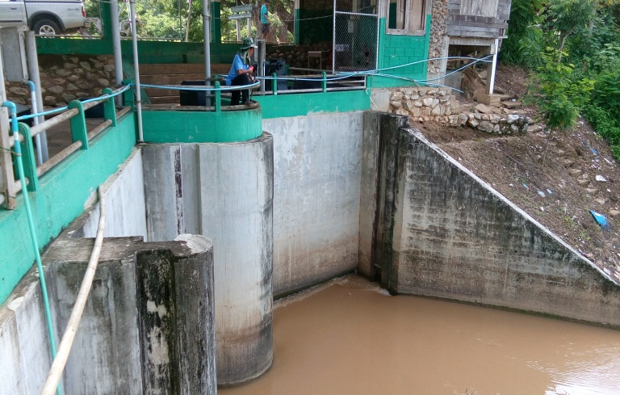

2 | ข้อมูลการสอบเทียบอาคารชลประทาน
 | ÿ ประตูระบายน้ำบานตรง (Sluice gate)
 | ÿ การไหลแบบอิสระ (Free flow)
 | สูตรการคำนวนสอบเทียบอาคาร

 | เมื่อ | Q = ปริมาณน้ำผ่านอาคาร (ลบ.ม./วินาที)
 |  | C = สัมประสิทธิ์ปริมาณน้ำเมื่อการไหลเป็นแบบอิสระ
 |  | L = ความกว้างของช่องประตูระบาย (เมตร)
 |  | Go = การเปิดบาน (เมตร)
 |  | H = ระดับน้ำด้านหน้าประตู - ระดับน้ำด้านท้ายประตู (เมตร)
 |  | g = ความเร่งเนื่องจากแรงโน้มถ่วง (เมตร/วินาที)

ที่ | ระดับน้ำ | ระดับ | H |  | ระยะเปิดบาน | Q | H/Go | Cd
 | ด้านเหนือน้ำ | ธรณี |  |  | (Go)
 | ม.(รทก./รสม.) | ม.(รทก./รสม.) |  |  | ม. | ลบ.ม./วินาที |  |  |  | เหนือ | ท้าย | ระยะเปิดบาน | Q
1 | 183.21 | 0.00 | 183.21 | 59.9548 | 0.50 | 8.648 | 366.420 | 0.072 | 240980 | 183.210 | 180.974 | 0.50 | 8.648
2 | 183.19 | 0.00 | 183.19 | 59.9515 | 1.00 | 12.877 | 183.190 | 0.054 | 240980 | 183.190 | 181.374 | 1.00 | 12.877
3 | 183.17 | 0.00 | 183.17 | 59.9483 | 1.50 | 14.384 | 122.113 | 0.040 | 240980 | 183.170 | 181.734 | 1.50 | 14.384
4 | 183.16 | 0.00 | 183.16 | 59.9466 | 2.00 | 16.913 | 91.580 | 0.035 | 240980 | 183.160 | 181.854 | 2.00 | 16.913
5 | 183.16 | 0.00 | 183.16 | 59.9466 | 2.50 | 17.270 | 73.264 | 0.029 | 240980 | 183.160 | 181.984 | 2.50 | 17.270

สอบเทียบอาคาร ปตร. ปากคลองส่งน้ำสายใหญ่ฝั่งขวา โครงการ ส่งน้ำและบำรุงรักษา แม่ยม

3 | ข้อมูลการเปิดบานในระดับต่างๆ

ที่ | ระดับน้ำ | ระดับธรณี | H | ระยะเปิดบาน | H/Go | Cd | ปริมาณน้ำไหลผ่าน
 | ด้านเหนือน้ำ |  |  | (Go)
 | ม.(รทก./รสม.) | ม.(รทก./รสม.) |  | ม. |  |  | ลบ.ม./วินาที
1 | 183.21 | 0.00 | 183.21 | 0.50 | 366.420 | 0.059 | 7.0557
2 | 183.19 | 0.00 | 183.19 | 1.00 | 183.190 | 0.041 | 9.7167
3 | 183.17 | 0.00 | 183.17 | 1.50 | 122.113 | 0.034 | 12.3774
4 | 183.16 | 0.00 | 183.16 | 2.00 | 91.580 | 0.031 | 15.0385
5 | 183.16 | 0.00 | 183.16 | 2.50 | 73.264 | 0.030 | 17.7001

หมายเหตุ สามารถนำไปใช้คำนวณในการยกบานระบายที่ระดับต่างๆ โดยป้อนข้อมูลระดับด้านเหนือน้ำและระดับที่ต้องการยกบาน
 | จะสามารถทราบปริมาณน้ำไหลผ่านอาคารได้ (กรอกข้อมูลในช่องว่างเท่านั้น ยกเว้นช่องสีทึบ)

กายภาพ Submerged flow
 | โครงการสอบเทียบอาคารชลประทาน
 | สำนักบริหารจัดการน้ำและอุทกวิทยา กรมชลประทาน
 | ศูนย์อุทกวิทยาชลประทาน ภาคเหนือตอนบน

1 | ข้อมูลทางกายภาพ
 | 1.1 ข้อมูลระบบส่งน้ำที่ตั้งของอาคาร
 | - ข้อมูลทั่วไปของอาคาร |  | ปตร.กลองคลองซอย 20 |  |  | อาคาร
 | - โครงการ |  | โครงการส่งน้ำและบำรุงรักษา แม่ยม
 | - ตำแหน่งที่ตั้ง กม. |  | 47+502 |  |  | คลองสายใหญ่
 | อำเภอ |  | เมือง |  |  | จังหวัด | แพร่
 | - พิกัด |  | N 18º 10' 37.7'' |  | E 100º 11' 38.8''
 | - ลักษณะคลอง |  | ÿ คลองดิน |  | ÿ คลองดาดคอนกรีต

 | 1.2 ข้อมูลอาคาร
 | - ชื่ออาคาร | อาคารวัดน้ำกลางคลอง
 | - ประเภทบาน ÿ ประตูระบายน้ำบานโค้ง (Redial gate) |  |  |  |  |  | 1 | บาน
 |  |  | ขนาดบาน | เส้นผ่านศูนย์กลางท่อ |  |  | 6.00 | เมตร
 |  |  |  | สูง |  |  | 3 | เมตร
 | - ระดับพื้น Inlet |  |  |  |  |  | - | เมตร (ร.ท.ก.)
 | - ระดับพื้น Outlet |  |  |  |  |  | - | เมตร (ร.ท.ก.)
 | - ระดับพื้นธรณีอาคาร |  |  |  |  |  | 0.00 | เมตร (ร.ส.ม.)
 | - ปริมาณน้ำไหลผ่านสูงสุด |  |  |  |  |  |  | ลูกบาศก์เมตร/วินาที
 | - รัศมีความโค้งของบาน (สำหรับบานโค้ง) |  |  |  |  |  |  | เมตร

 | 1.3 รูปภาพอาคารชลประทาน
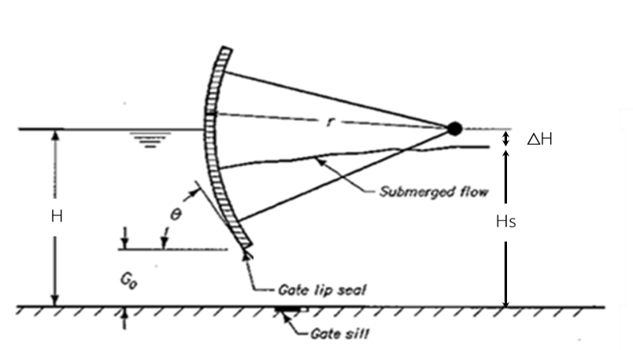 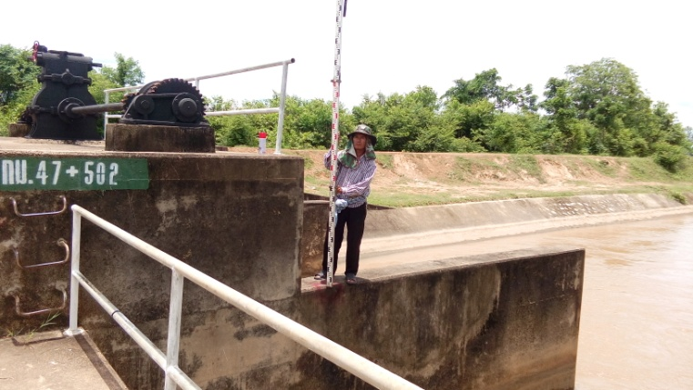

2 | ข้อมูลการสอบเทียบอาคารชลประทาน
 | ÿ ประตูระบายน้ำบานโค้ง (Radaial or Tainter gate)
 | ÿ การไหลแบบจม (Submerged flow)
 | สูตรการคำนวนสอบเทียบอาคาร

 | เมื่อ | Q = ปริมาณน้ำผ่านอาคาร (ลบ.ม./วินาที)
 |  | Cs = สัมประสิทธิ์ปริมาณน้ำเมื่อการไหลเป็นแบบจม (Submerged Flow)
 |  | L = ความกว้างของช่องประตูระบาย (เมตร)
 |  | Hs = ระดับน้ำด้านท้ายประตู - ระดับธรณีประตู (เมตร)
 |  | ∆H = ระดับน้ำด้านหน้าประตู - ระดับด้านท้ายประตู (เมตร)
 |  | g = ความเร่งเนื่องจากแรงโน้มถ่วง (เมตร/วินาที)
 |  | Go = การเปิดบาน (เมตร)

ที่ | ระดับน้ำ | ระดับน้ำ | ∆H |  | Hs | ระยะเปิดบาน | Q | Hs/Go | Cs
 | ด้านเหนือน้ำ | ด้านท้ายน้ำ |  |  |  | (Go)
 | ม.(รทก./รสม.) | ม.(รทก./รสม.) |  |  |  | ม. | ลบ.ม./วินาที |  |  |  | เหนือ | ท้าย | ระยะเปิดบาน | Q
1 | 183.21 | 180.97 | 2.24 | 6.6235 | 180.9740 | 0.50 | 8.648 | 361.948 | 0.001 | 240980 | 183.210 | 180.974 | 0.50 | 8.648
2 | 183.19 | 181.37 | 1.82 | 5.9691 | 181.3740 | 1.00 | 12.877 | 181.374 | 0.002 | 240980 | 183.190 | 181.374 | 1.00 | 12.877
3 | 183.17 | 181.73 | 1.44 | 5.3079 | 181.7340 | 1.50 | 14.384 | 121.156 | 0.002 | 240980 | 183.170 | 181.734 | 1.50 | 14.384
4 | 183.16 | 181.85 | 1.31 | 5.0620 | 181.8540 | 2.00 | 16.913 | 90.927 | 0.003 | 240980 | 183.160 | 181.854 | 2.00 | 16.913
5 | 183.16 | 181.98 | 1.18 | 4.8034 | 181.9840 | 2.50 | 17.270 | 72.794 | 0.003 | 240980 | 183.160 | 181.984 | 2.50 | 17.270

สอบเทียบอาคาร ปตร. กลางคลองซอย 20 โครงการ ส่งน้ำและบำรุงรักษา แม่ยม
361.948 | 0.001
181.374 | 0.002
121.156 | 0.002
90.927 | 0.003
72.794 | 0.003

3 | ข้อมูลการเปิดบานในระดับต่างๆ

ที่ | ระดับน้ำ | ระดับน้ำ | Hs | ∆H | ระยะเปิดบาน | Hs/Go | Cs | ปริมาณน้ำไหลผ่าน
 | ด้านเหนือน้ำ | ด้านท้ายน้ำ |  |  | (Go)
 | ม.(รทก./รสม.) | ม.(รทก./รสม.) |  |  | ม. |  |  | ลบ.ม./วินาที
1 | 183.21 | 180.97 | 180.97 | 2.24 | 0.50 | 361.948 | 0.152 | 1090.7045
2 | 183.19 | 181.37 | 181.37 | 1.82 | 1.00 | 181.374 | 0.236 | 1531.3815
3 | 183.17 | 181.73 | 181.73 | 1.44 | 1.50 | 121.156 | 0.305 | 1765.4210
4 | 183.16 | 181.85 | 181.85 | 1.31 | 2.00 | 90.927 | 0.366 | 2023.5767
5 | 183.16 | 181.98 | 181.98 | 1.18 | 2.50 | 72.794 | 0.422 | 2214.8329

หมายเหตุ สามารถนำไปใช้คำนวณในการยกบานระบายที่ระดับต่างๆ โดยป้อนข้อมูลระดับด้านเหนือน้ำและระดับที่ต้องการยกบาน
 | จะสามารถทราบปริมาณน้ำไหลผ่านอาคารได้ (กรอกข้อมูลในช่องว่างเท่านั้น ยกเว้นช่องสีทึบ)

